Solicitud gráfica
 | Área: | Matemáticas |  |  | Fecha:
 | Grado: | 8 |  |  | 2016-02-14
 | Título del tema: | Clases de funciones cuadráticas |  |  | ¿Cuaderno de estudio o recurso? | Recurso
 | Editor: | Josué Malagón |  |  | Motor del recurso | F6

 | Código guión o recurso: | MA_08_07_CO_REC280 | ← Para determinar este código, visite la hoja de Ayuda
 |  |  |  |  | ESPECIFICACIÓN DE ARCHIVOS A ENTREGAR
Núm. | Archivo Shutterstock o ruta en web | Imagen para: | Tipo | Ubicación de la imagen en el recurso F6 | Nombre imagen SMALL | Tamaño imagen SMALL | Nombre imagen ZOOM | Tamaño imagen ZOOM | Descripción | Observaciones
IMG01 | Descripcion | Recurso F6 | Ilustración | Inicio | MA_08_07_CO_REC280_IMG01.jpg | 350 x 230 px |  |  | Agregar nombres de los ejes en mayúscula y cursiva, la fórmula que se indica en el texto debe tener las letras en cursiva | 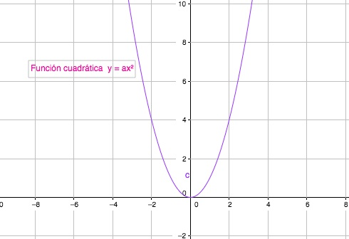
IMG02 | Descripcion | Recurso F6 | Ilustración | Contenido | MA_08_07_CO_REC280_IMG02n.jpg | 320 x 480 px | MA_08_07_CO_REC280_IMG02a.jpg | 800 x 458 px | Agregar nombres de los ejes en mayúscula y cursiva, la fórmula que se indica en el texto debe tener las letras en cursiva | 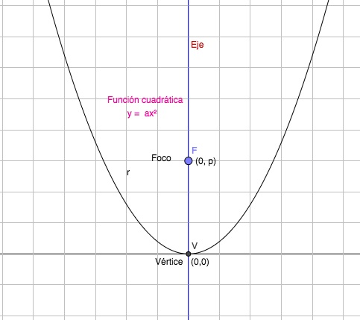
IMG03 | Descripcion | Recurso F6 | Ilustración | Contenido | MA_08_07_CO_REC280_IMG03n.jpg | 320 x 480 px | MA_08_07_CO_REC280_IMG03a.jpg | 800 x 458 px | Agregar nombres a los ejes, las fórmulas son culauier parábola (y=2x*x; y=-2x*x) en la gráfica de la derecha seran dos párabolas (y =1/2x*x; y=2x*x) | 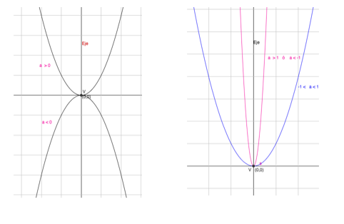
IMG04 | Descripcion | Recurso F6 | Ilustración | Contenido | MA_08_07_CO_REC280_IMG04n.jpg | 320 x 480 px | MA_08_07_CO_REC280_IMG04a.jpg | 800 x 458 px |  | 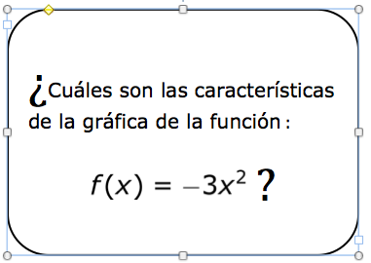
IMG05 | Descripcion | Recurso F6 | Ilustración | Contenido | MA_08_07_CO_REC280_IMG05n.jpg | 320 x 480 px | MA_08_07_CO_REC280_IMG05a.jpg | 800 x 458 px | agregar nombres a los ejes del plano | 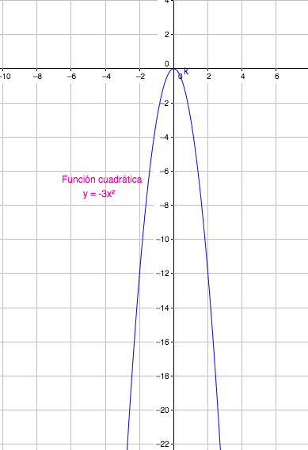
IMG06 | Descripcion | Recurso F6 | Ilustración | Contenido | MA_08_07_CO_REC280_IMG06n.jpg | 320 x 480 px | MA_08_07_CO_REC280_IMG06a.jpg | 800 x 458 px | Quitar los signos de interrogación | 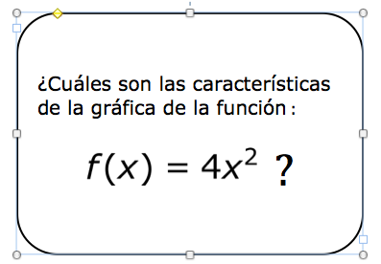
IMG07 | Descripcion | Recurso F6 | Ilustración | Contenido | MA_08_07_CO_REC280_IMG07n.jpg | 320 x 480 px | MA_08_07_CO_REC280_IMG07a.jpg | 800 x 458 px |  | 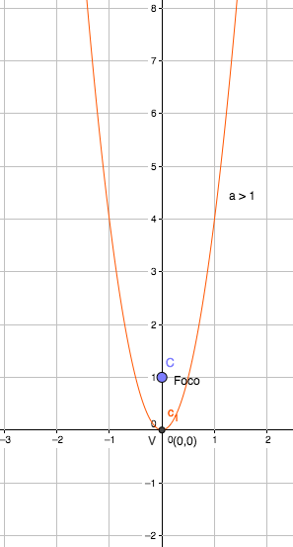
IMG08 | Descripcion | Recurso F6 | Ilustración | Contenido | MA_08_07_CO_REC280_IMG08n.jpg | 320 x 480 px | MA_08_07_CO_REC280_IMG08a.jpg | 800 x 458 px | Ignorar signos de interrogación. | 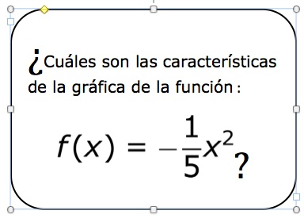
IMG09 | Descripcion | Recurso F6 | Ilustración | Contenido | MA_08_07_CO_REC280_IMG09n.jpg | 320 x 480 px | MA_08_07_CO_REC280_IMG09a.jpg | 800 x 458 px | Agregar nombres a los ejes, tener cuidado con el tamaño del signo menos, el decimal en la fórmula se escribe con coma | 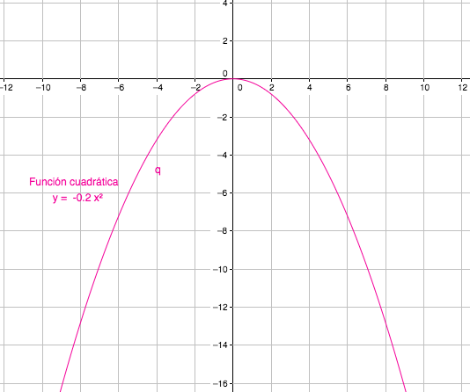
IMG10 | Descripcion | Recurso F6 | Ilustración | Inicio | MA_08_07_CO_REC280_IMG10.jpg | 350 x 230 px |  |  | Agregar nombres a los ejes, la fórmula que se indica en el texto debe estar en cursiva | 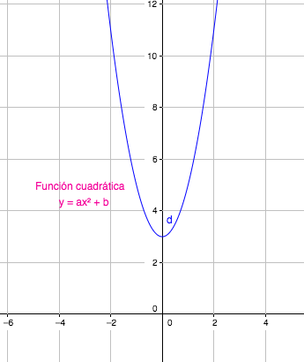
IMG11 | Descripcion | Recurso F6 | Ilustración | Contenido | MA_08_07_CO_REC280_IMG11n.jpg | 320 x 480 px | MA_08_07_CO_REC280_IMG11a.jpg | 800 x 458 px | Agregar nombres a los ejes, (los ejes no tienen números) | 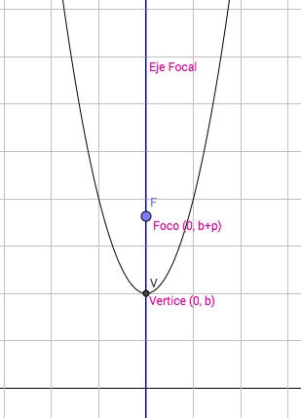
IMG12 | Descripcion | Recurso F6 | Ilustración | Contenido | MA_08_07_CO_REC280_IMG12n.jpg | 320 x 480 px | MA_08_07_CO_REC280_IMG12a.jpg | 800 x 458 px | Agregar nombres a los ejes | 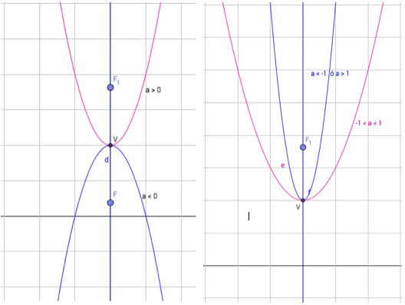
IMG13 | Descripcion | Recurso F6 | Ilustración | Contenido | MA_08_07_CO_REC280_IMG13n.jpg | 320 x 480 px | MA_08_07_CO_REC280_IMG13a.jpg | 800 x 458 px | Ignorar signos de interrogación. | 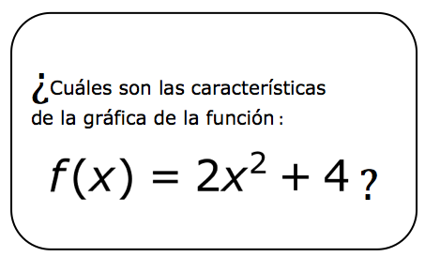
IMG14 | Descripcion | Recurso F6 | Ilustración | Contenido | MA_08_07_CO_REC280_IMG14n.jpg | 320 x 480 px | MA_08_07_CO_REC280_IMG14a.jpg | 800 x 458 px | Agregar nombres a los ejes | 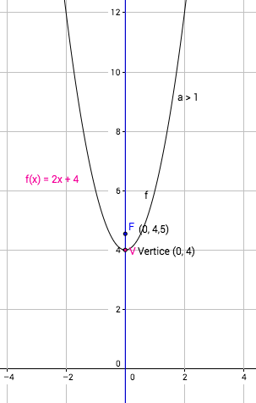
IMG15 | Descripcion | Recurso F6 | Ilustración | Contenido | MA_08_07_CO_REC280_IMG15n.jpg | 320 x 480 px | MA_08_07_CO_REC280_IMG15a.jpg | 800 x 458 px | Ignorar signos de interrogación. | 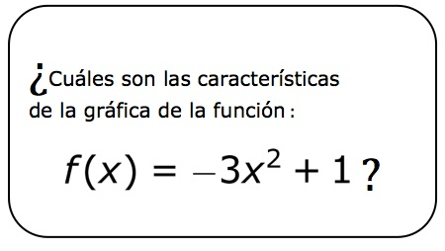
IMG16 | Descripcion | Recurso F6 | Ilustración | Contenido | MA_08_07_CO_REC280_IMG16n.jpg | 320 x 480 px | MA_08_07_CO_REC280_IMG16a.jpg | 800 x 458 px | Agregar nombres a los ejes | 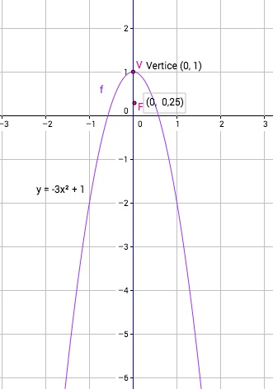
IMG17 | Descripcion | Recurso F6 | Ilustración | Inicio | MA_08_07_CO_REC280_IMG17.jpg | 350 x 230 px |  |  | Agregar nombres a los ejes | 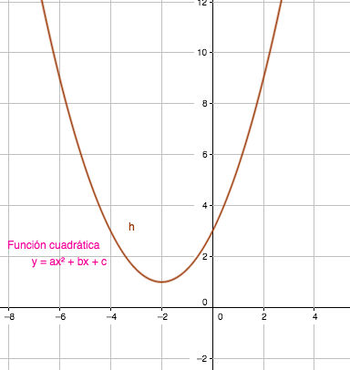
IMG18 | Descripcion | Recurso F6 | Ilustración | Contenido | MA_08_07_CO_REC280_IMG18n.jpg | 320 x 480 px | MA_08_07_CO_REC280_IMG18a.jpg | 800 x 458 px | Sagregar nombres a los ejes del plano cartesiano | 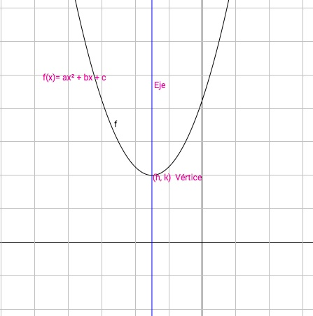
IMG19 | Descripcion | Recurso F6 | Ilustración | Contenido | MA_08_07_CO_REC280_IMG19n.jpg | 320 x 480 px | MA_08_07_CO_REC280_IMG19a.jpg | 800 x 458 px | Agregar nombres a los ejes | 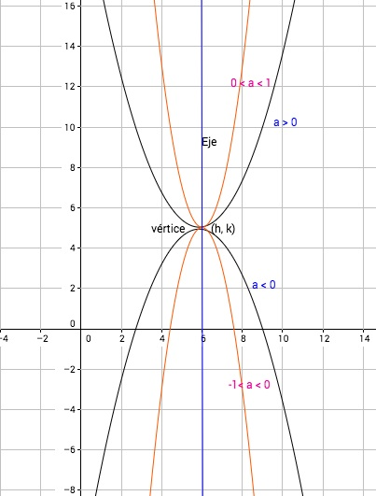
IMG20 | Descripcion | Recurso F6 | Ilustración | Contenido | MA_08_07_CO_REC280_IMG20n.jpg | 320 x 480 px | MA_08_07_CO_REC280_IMG20a.jpg | 800 x 458 px | Ignorar signos de interrogación. | 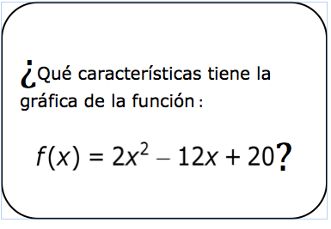
IMG21 | Descripcion | Recurso F6 | Ilustración | Contenido | MA_08_07_CO_REC280_IMG21n.jpg | 320 x 480 px | MA_08_07_CO_REC280_IMG21a.jpg | 800 x 458 px | Agregar nombres a los ejes del plano cartesiano | 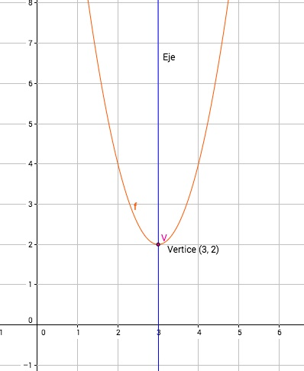
IMG22 | Descripcion | Recurso F6 | Ilustración | Contenido | MA_08_07_CO_REC280_IMG22n.jpg | 320 x 480 px | MA_08_07_CO_REC280_IMG22a.jpg | 800 x 458 px |  | 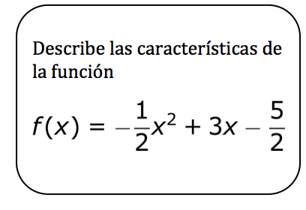
IMG23 | Descripcion | Recurso F6 | Ilustración | Contenido | MA_08_07_CO_REC280_IMG23n.jpg | 320 x 480 px | MA_08_07_CO_REC280_IMG23a.jpg | 800 x 458 px | Agregar nombres a los ejes del plano cartesiano | 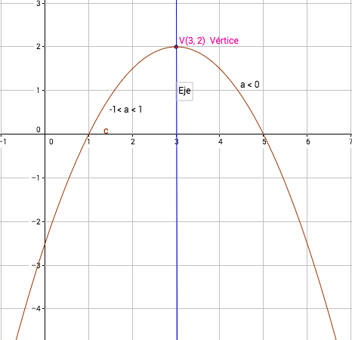
IMG24 | Descripcion | Recurso F6 | Ilustración | Contenido | MA_08_07_CO_REC280_IMG24n.jpg | 320 x 480 px | MA_08_07_CO_REC280_IMG24a.jpg | 800 x 458 px | Imagen para ficha del estudiante, disminuir tamaño | 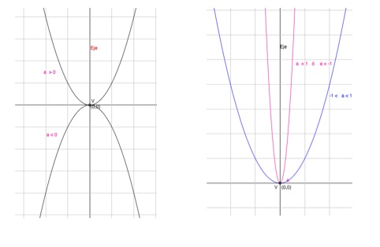
IMG25 | Descripcion | Recurso F6 | Ilustración | Contenido | MA_08_07_CO_REC280_IMG25n.jpg | 320 x 480 px | MA_08_07_CO_REC280_IMG25a.jpg | 800 x 458 px | Imagen para ficha del estudiante, disminuir tamaño
IMG26 | Descripcion | Recurso F6 | Ilustración | Contenido | MA_08_07_CO_REC280_IMG26n.jpg | 320 x 480 px | MA_08_07_CO_REC280_IMG26a.jpg | 800 x 458 px | Imagen para ficha del estudiante, disminuir tamaño

